UserGuide
 |  |  |  |  |  |  | !!!Това действие е нужно, само ако е отворен Excel-a 'StudentsNames'

1 step

 |  |  |  |  |  |  |  | click 'Yes'

2 step

Зарежда се worda и горе в ляво ще видиш в червено '«Ученик»'
 |  |  |  |  |  |  | Трабва да влезнеш в папката 'ForOneBeer' и да изберещ екселският фаил 'StudentsNames', в полето 'File name: трябва да се покаже името на Excel-a 'StudentsNames' и избираш 'Open'. !!!Това упражнение ще го направим още веднъж, малко по- долу.


Когато приключим с обработката на файла ще го скрием, не го изтриваме :) Работата му е да дава име на файла, когато ги запазващ като отделни word документи.

3 step |  | От лентата избираме 'Mailings'

4 step |  |  | Избираме 'Start Mail Merge'

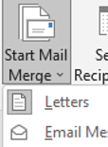
5 step |  |  | От падащото мен избираме 'Letters'

6 step |  |  | Избираме 'Select Recipients'

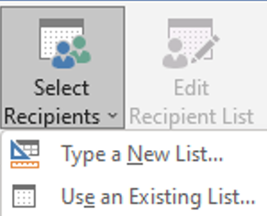
7 step |  |  |  |  | От падащото мен избираме 'Use an Existing List...'

Трабва да влезнеш в папката 'ForOneBeer' и да изберещ екселският фаил 'StudentsNames', в полето 'File name: трябва да се покаже името на Excel-a 'StudentsNames' и избираш 'Open'.

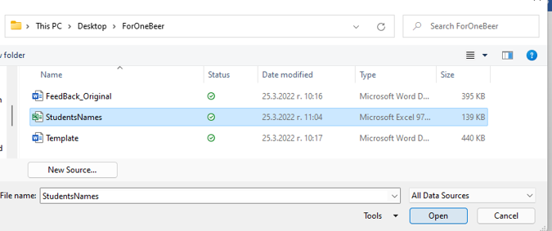

Показва се нов прозорец с името на sheet1 и избираме 'OK'
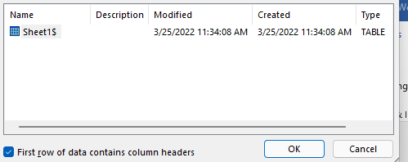

8 step |  |  |  | Избираме 'Select Recipients'

Показва се нов прозорец , долу в ляво трябва да маркираме името на Excel-a 'StudentsNames' и избираме 'OK'

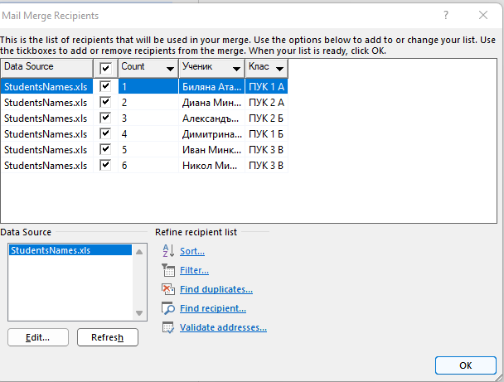

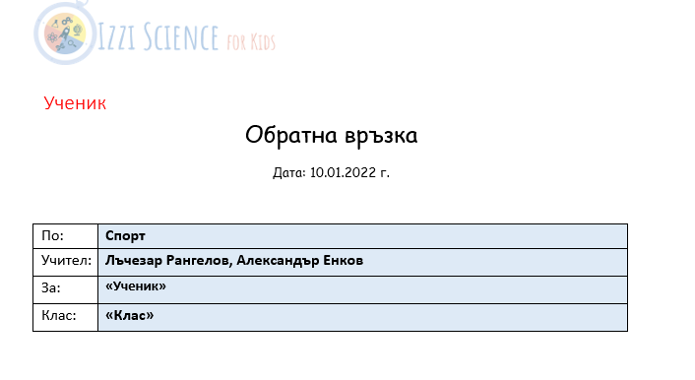

9 step |  | Поставяме мишката след думата 'Ученик' и истриваме думата ученик , за да можем на нейно място да поставим новите данни. От лентата избираме 'Insert Merge Field', от падащото меню избираш 'Ученик'

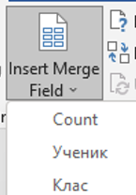

Отново маркираме 'Ученик' с двоен клик, от лентата избираме 'Home', 'Font Color' и задаваме цвят бял

10 step |  | Попълваме полетата в таблицата За: 'Ученик', Клас: и в текста пак 'Ученик' по същият метод, но без промяна на цветовете

11 step |  | От 'Preview Results' може да се види, как ще изглежда файла когато е готов.

12 step |  |  | Избираме 'Finish & Merge'

12 step |  | От падащото меню избираме 'Edit Individual Documents...'

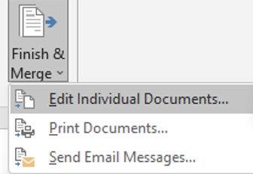

От прозореца избираме радио бутона 'All'

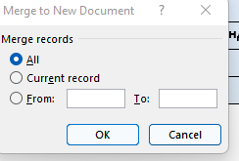

Показва се нов Word документ в които можем да видим всичкибъдещи индивидуални документи. С комбинацията CTRL+A, която маркива цялата информация и след това с командата CTRL+C копираме данните и отваряме Word 'Template', където с комбинасия CTRL+V поставяме новите данни.

Ляво от документа има меню 'Navigation', в него се виждат бройките и имената на новите Word документи. Ако не е активно менюто, го активираш от 'View' => 'Navigation Pnel' , трябва да има тикче.

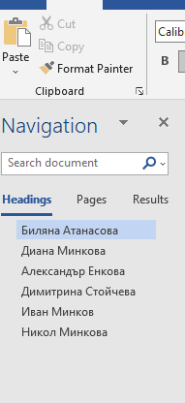

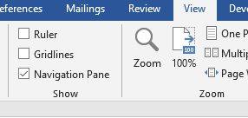

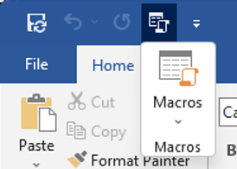
13 step |  |  |  |  | Горе в лява има бутон 'Macros'

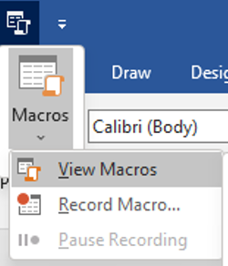
13 step |  |  |  |  |  | Избираш 'View Macros', показва нов прозорец с инфо за макроса избираш 'Run' и готово!

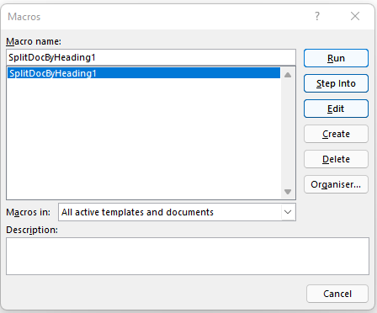

 | happy end :)

